エリア表
#REF! | #VALUE!
 |  |  |  | 合計部数 | 10000部
 | 市区町村名 | 町丁目名 | 世帯数 | 配布予定数 | 備考
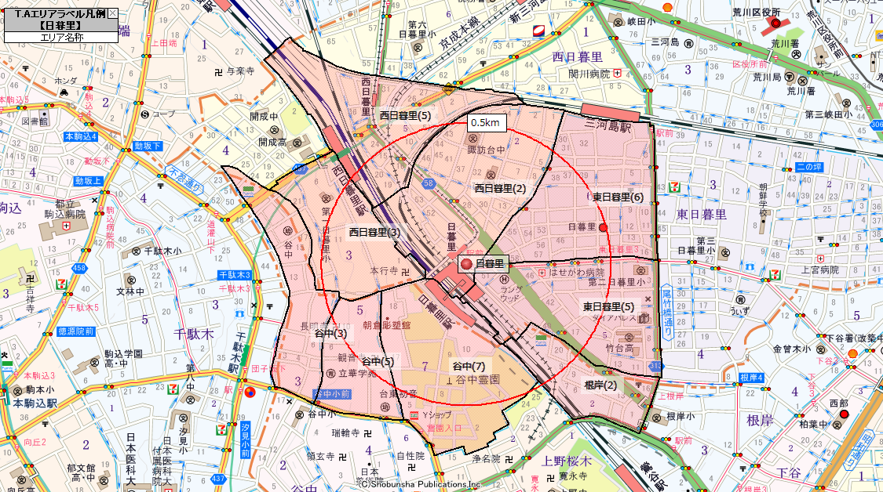
 | 台東区 | 根岸(2) | 1,341 | 900
 | 台東区 | 谷中(3) | 1,710 | 1,000
 | 台東区 | 谷中(5) | 485 | 300
 | 台東区 | 谷中(7) | 563 | 350
 | 荒川区 | 東日暮里(5) | 3,149 | 1,750
 | 荒川区 | 東日暮里(6) | 4,372 | 2,100
 | 荒川区 | 西日暮里(2) | 4,093 | 1,900
 | 荒川区 | 西日暮里(3) | 1,031 | 800
 | 荒川区 | 西日暮里(5) | 1,293 | 900
 |  |  | 18,037 | 10,000

